1. AJKT Kokuriulum
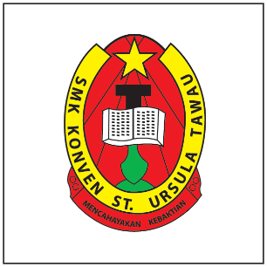
SEKOLAH | SM KONVEN ST. URSULA
UNIT | KOKURIKULUM
TAHUN | 2025

AJKT TERTINGGI UNIT KOKUM
Pengetua |  | Encik Renaldo De Los Santos
Penolong Kanan Pentadbiran |  | Encik Abdul Rais Bin Bulikih
Penolong Kanan Hal Ehwal Murid |  | Encik Fadzli Bin Pileh
Penolong Kanan Kokurikulum |  | Puan Chang Yun Tsae
Penolong Kanan Petang |  | Dr. Rozalinah Said
Setiausaha Kokurikulum & Penyelaras PAJSK |  | Puan Masliah Binti Manching
Setiausaha Sukan |  | Cik Nur Syafinah Yahaya
Setiausaha Sukan (Pembangunan Sekolah) |  | Encik Alimuddin Bin Nunurung
Penyelaras PAJSK |  | Encik Adonis Joel
Penyelaras Badan Beruniform & RIMUP / Perpaduan |  | Puan Hasni Binti Paitola
Penyelaras Kelab dan Persatuan |  | Puan Rasmawaty Binti Jamal
Penyelaras Sukan dan Permainan |  | Cik Nur Syafinah Yahaya

 |  | Created by,
 |  | CHANG YUN TSAE
 |  | PENOLONG KANAN KOKURIKULUM
 |  | SM KONVEN ST. URSULA

